사용방법(GIST)
<정부고시 GIST 간접비율> |  | <본 엑셀파일 활용방법>
2019.12.31. 고시 | 직접비의 27.81% 이하 | 1. <간접비 계산기> 시트 : '노랑색 셀' 입력 시, 'C13셀'에 '정부고시 간접비 금액' 이 산출됨
2022.01.01. 고시 | 직접비의 26.32% 이하 | 2. <GIST 내부인건비(O/H)> 시트 : 'E21 셀' 에 자동으로 'GIST 내부인건비(기관흡수분)' 가 산출됨 ("내부인건비 현금")
2022.12.21. 고시 | 직접비의 23.08% 이하 |  | * 단, '비정규 인사' 는 내부인건비를 기관에서 흡수하지 않고, 수행부서를 통해 직접 급여 지급발의
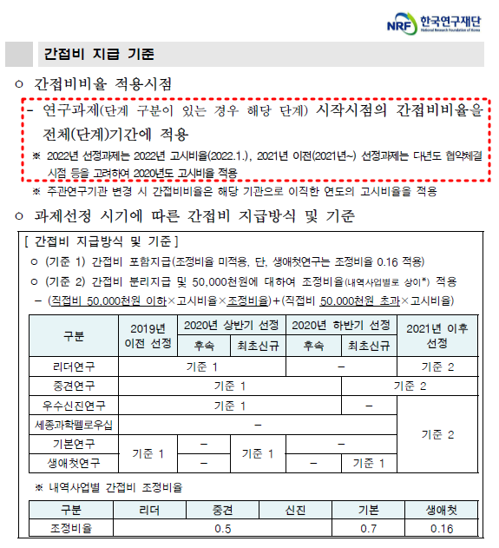
유의
사항
 |  | ※ '안전관리비' 계상 기준: '총 인건비 ('미지급' 포함 / '근접지원인력' 제외)' 의 1% 이상

